Quotation
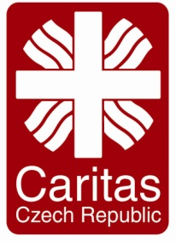
Quotation Form
 |  | Organization: | Please Specify
 |  | Caritas Czech Republic in Iraq MRF 4 Towers, D4, 9th, Apt: 30. Erbil, Iraq

Company Name |  |  | Guaranty
اسم الشركة |  |  | ضمانة
Prepare by |  |  | Availability
أعدت من قبل |  |  | توفر
Phone No |  |  | Delivery Time
رقم الهاتف |  |  | مدة التسليم
Adress |  |  | Delivery Cost
عنوان الشركة |  |  | تكلفة النقل
Email Adress |  |  | Validity of Price
البريد الالكتروني |  |  | صحة السعر
Date: |  |  | Term of Payment |  | Bank Cheque
تأريخ: |  |  | طريقة الدفع |  | شيك المصرفي
Project Code |  | IR10 | Currency |  | USD
Winter Coat for Worker in Bersive Camp/Zakho
# | Item Description |  |  | Quantity | Unit | Unit price/Female Coat | Unit price/male Coat
1 | Purchase coats ( safety wear ) in Bersive 1 camp. The coats should be waterproof and padded multiple layers for warm keeping. Coats should carry the logo of Caritas Czech Republic on the back that will be shared by CCR team. |  |  | PCs | 1
 | شراء المعاطف (ملابس السلامة) في مخيم برسيفي 1 في زاخو. يجب أن تكون المعاطف مقاومة للماء ومبطن طبقات متعددة لحفظها بحرارة. يجب أن تحمل المعاطف شعار Caritas Czech Republic على ظهره.
Total Amount in USD

Suppliers Stamp & Signature

